Hoja2
 |  |  | nota 1 | nota 2 | nota 3 | notaentr | PROMEDIO
 |  | PORCENTAJE | 20% | 15% | 15% | 50%
 | ESTUDIANTE 1 |  | 18 | 16 | 14 | 15 | 15.6
 | ESTUDIANTE 2 |  | 16 | 14 | 18 | 19 | 17.5

Variables |  | nota1, nota2, nota3, notaentr, PROMEDIO
Datos por teclado |  | nota1, nota2, nota3, notaentr

Datos de salida |  | PROMEDIO

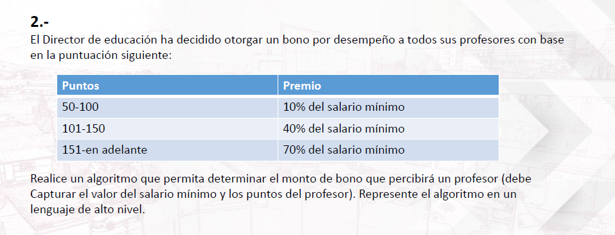

 |  |  |  |  |  | Condicion
 |  |  |  | Condiciones | >=50 and <=100 | >=101 and <=150 | >=151
 |  |  |  | Bono | 10% | 40% | 70%
 |  | Puntos | salariominimo
 | T1 | 80 | 1200 |  | 120
 | T2 | 120 | 1500 |  |  | 600
 | T3 | 160 | 1000 |  |  |  | 700

VARIABLES |  | puntos, salariominimo, bonototal
INTRODUCCION POR TECLADO |  | puntos, salariominimo

PROCESO:

DATOS DE SALIDA |  | bonototal

 |  |  | condicion sexo |  | hombre |  |  |  | mujer
 |  |  | Condicion edad | >=70 | >=16 and <=69 | <16 | >=70 | >=16 and <=69 | <16
 |  |  | Tipo de vacuna | C | A | A | C | B | A
 | edad | sexo
EJEMPLO1 | 18 | hombre |  |  | SERIA ESTE
EJEMPLO2 | 15 | mujer |  |  |  |  |  |  | SERIA ESTE
EJEMPLO3 | 35 | mujer |  |  |  |  |  | SERIA ESTE

 | VARIABLES |  | edad, sexo, vacunasera
 | INTRODUCCION POR TECLADO |  | edad, sexo

 | PROCESO

 | DATOS DE SALIDA |  | vacunasera

 |  |  |  |  | OPERACIÓN
 |  | VARIABLES | SUMA | RESTA | MULTIPLICACION | DIVISION | POTENCIA
 | NUMERO1 | 2 | 2 | 2 | 2 | 2 | 2
 | NUMERO2 | 5 | 5 | 5 | 5 | 5 | 5
 | RESULTADO |  | 7 | -3 | 10 | 0.4 | 32

 | VARIABLES |  | NUMERO1, NUEMRO2, OPERACIÓN, RESULTADO
 | INTRODUCIDO POR TECLADO |  | NUMERO1, NUEMRO2, OPERACIÓN

 | PROCESO

 | DATOS DE SALIDA |  | RESULTADO

 |  |  |  |  | OPCIONES
 |  |  | A=Promedio de Fund | B=bono de sal min | C=tipo de vacuna | D=Operaciones mat
 | Ejemplo 1 | A | se ejecuta
 | Ejemplo 2 | D |  |  |  | se ejecuta

 | VARIABLES |  | A, B, C, D, opciones
 | INTRODUCIDO POR TECLADO |  | opciones

 | PROCESO |  |  |  |  |  | 8

 | DATOS DE SALIDA |  | A, B, C, D | se ejecuta algunos de estos procesos despues de la selección

